视频学习使用指引
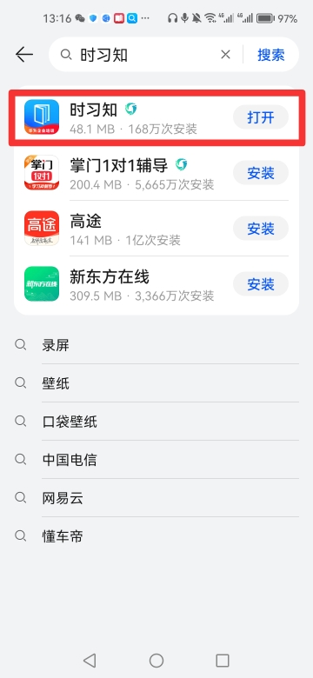
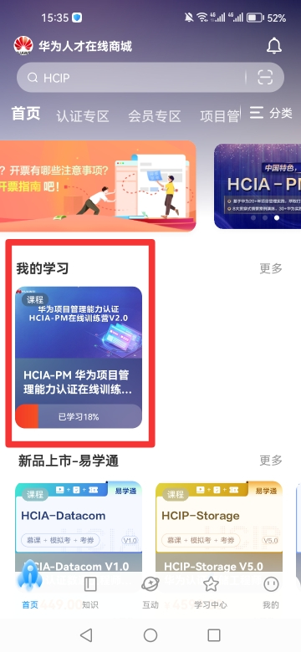
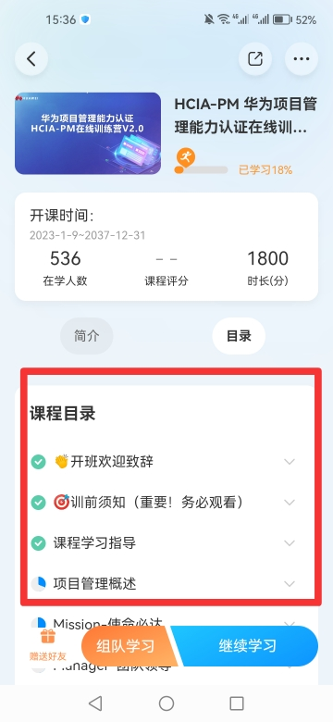
华为线上学习平台
1、电脑PC端网页版：https://e.huawei.com/cn/talent/portal/#/（建议收藏网页，方便下次直接打开学习哦）
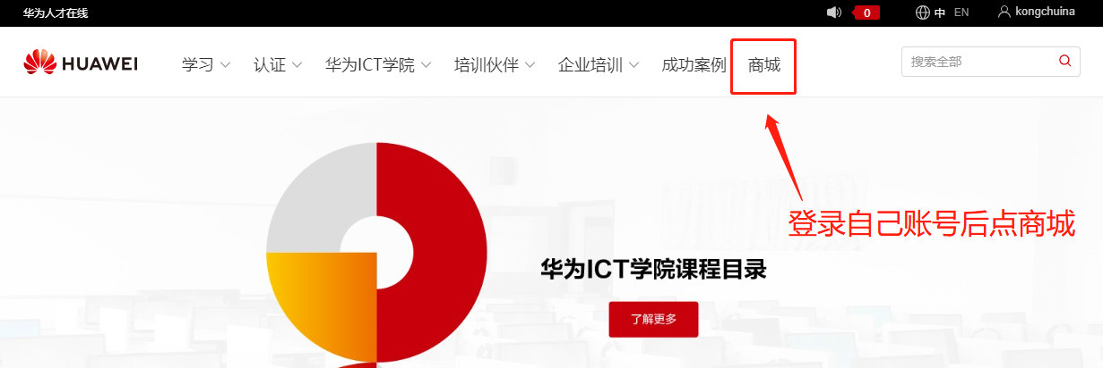

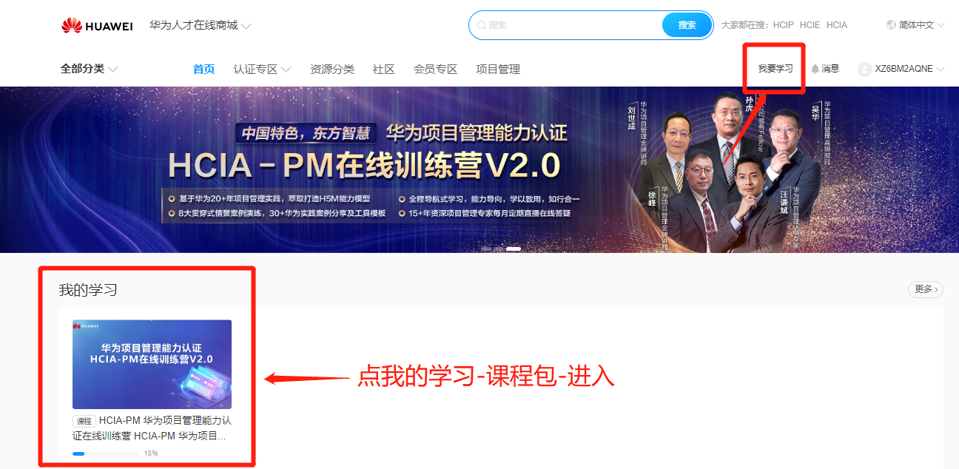

2、手机APP端：手机应用商店搜索“时习知”

